상품제안서
카카오프렌즈 피규어 멀티4색 볼펜 | 상품코드: S38625

 |  |  |  |  |  |  | 02-713-8555 | www.synergygift.co.kr
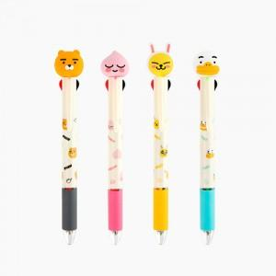

【상세/제작정보】 | <p><span style="font-size: 14pt;">※ 본품 인쇄 불가, 라벨스티커 제작 및 부착까지 가능합니다.</span></p><p><span style="font-size: 14pt;">※ 라벨스티커 47*27mm 단일 사이즈</span></p>

【인쇄/포장옵션】 | 스티커 / 포장지포장

【공급단가】 | 수량 | 100~ | 300~ | 1,000~ | 3,000~ | 10,000~
*VAT별도 | 라이언 | 3,610원 | 3,440원 | 3,280원 | 3,220원 | 3,110원
 | 어피치 | 3,610원 | 3,440원 | 3,280원 | 3,220원 | 3,110원
 | 무지 | 3,610원 | 3,440원 | 3,280원 | 3,220원 | 3,110원
 | 튜브 | 3,610원 | 3,440원 | 3,280원 | 3,220원 | 3,110원

【상품 URL】 | https://www.synergygift.co.kr:443/src/goods_detail.php?gdno=38625

